fig1
Figure 1 - Nombre d’infractions mensuelles pour outrages sexistes enregistrées par les forces de sécurité durant les années 2019 et 2021

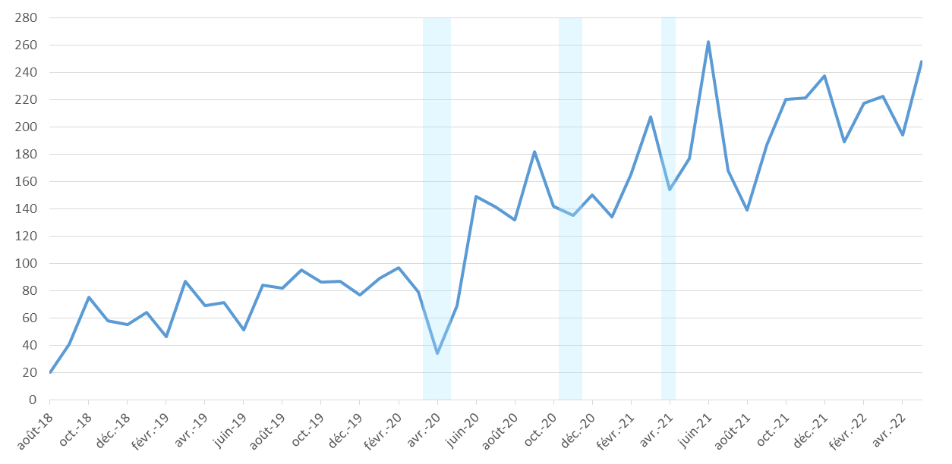

Note : En bleu, les périodes de confinement : du 17 mars 2020 au 10 mai 2020 (soit 1 mois et 23 jours), du 30 octobre 2020 au 14 décembre 2020 (soit 1 mois et 14 jours) et du 3 avril 2021 au 2 mai 2021 (soit 28 jours).

Lecture : 165 infractions ont été enregistrées au cours du mois de février 2021.
Champ : France.
Sources : SSMSI, base des infractions enregistrées par la police et la gendarmerie; ANTAI, PVe - traitements SSMSI.

Mois | Nombre d'infractions pour outrages sexistes enregistrées par les forces de sécurité (*Série actualisée)
Aug-18 | 20
Sep-18 | 41
Oct-18 | 75
Nov-18 | 58
Dec-18 | 55
Jan-19 | 64
Feb-19 | 46
Mar-19 | 87
Apr-19 | 69
May-19 | 71
Jun-19 | 51
Jul-19 | 84
Aug-19 | 82
Sep-19 | 95
Oct-19 | 86
Nov-19 | 87
Dec-19 | 77
Jan-20 | 89
Feb-20 | 97
Mar-20 | 79
Apr-20 | 34
May-20 | 69
Jun-20 | 149
Jul-20 | 141
Aug-20 | 132
Sep-20 | 182
Oct-20 | 142
Nov-20 | 135
Dec-20 | 150
Jan-21 | 134
Feb-21 | 165
Mar-21 | 207
Apr-21 | 154
May-21 | 177
Jun-21 | 262
Jul-21 | 168
Aug-21 | 139
Sep-21 | 187
Oct-21 | 220
Nov-21 | 221
Dec-21 | 237
Jan-22 | 189
Feb-22 | 217
Mar-22 | 222
Apr-22 | 194
May-22 | 248

fig5
Figure 5 - Répartition des victimes d’outrages sexistes par tranche d’âge sur le périmètre de la police nationale, sur la période 2020 et 2021

Champ : France, périmètre police nationale hors PVe, informations non disponibles pour la gendarmerie nationale.
Source: SSMSI, base des infractions enregistrées par la police.

Tranche d'âge | Pourcentage
Moins de 18 ans | 21 %
18 à 29 ans | 39 %
30 à 44 ans | 24 %
45 à 59 ans | 12 %
60 ans et plus | 2 %
Personnes morales | 1 %

